玩法流程
活动主题 | 金钱副本
玩法包装 | 哥布林偷走的宝藏。
玩法概述 | 1、每个副本都会1个通关宝箱（大量钱，做成采集物形式，采集时间2~3秒）， 2、副本内有许多怪物守护财宝。 3、玩家需要躲开怪物视野，去采集宝箱 4、副本内的怪物可以触发战斗，玩家可以打死怪物后去开宝箱（废时间） 5、同时副本内会有一些玩法支持，帮助玩家避开怪物获取奖励 6、开启通关宝箱后副本通关
副本示意图 | 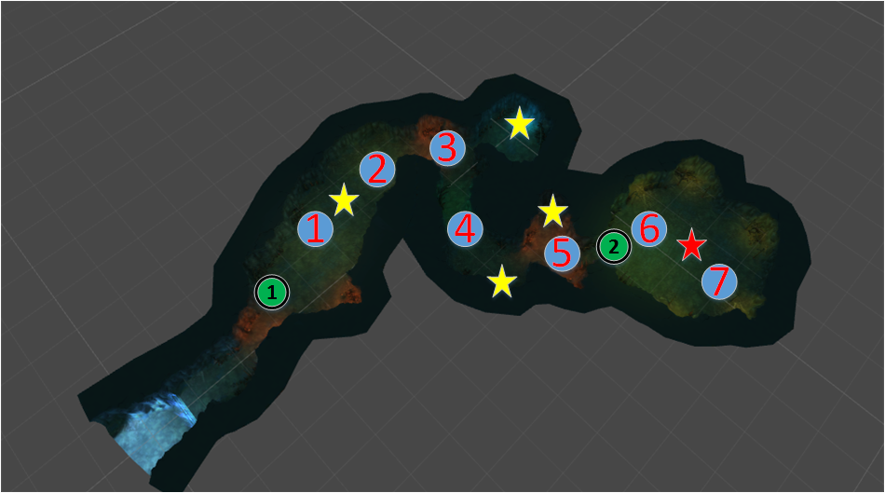
副本流程 | 1、第1个宝箱2个怪一起守，但是难度很低 2、第2宝箱都是由转向怪看守 3、第3、4个宝箱分别由2只只巡逻怪看守 4、通关宝箱有也是由2个巡逻怪看守，难度一般
副本目标 | 序号 | 说明 | 标题 （文字设计） | 目标 （文字设计） | 备注 | 备注
 | 1 | 开启通关宝箱 | 获取宝藏 | 开启通关宝箱 | 图标类型收集=04 主线目标，必须完成
 | 2 | 副本已通关 | 副本已通关 | 离开副本 | 图标类型副本任务=05
怪物设定 | 序号 | 怪物名字 | 模型 | 怪物特性 | 备注
 | 1 | 狼人战士 | 狼人战士（10023） | 高物防低法防 普通级 | 文字重新取下怪物名字
 | 2 | 泪目狼人 | 泪目狼人（10044） | 高暴击 普通级 | 文字重新取下怪物名字
 | 3 | 萤火熊 | 萤火熊（10049） | 高防高血 普通级 | 文字重新取下怪物名字
怪物组设定 | 序号 | 巡逻名称（巡逻时怪物头上的名字） | 巡逻模型 | 分布 | 怪物组 | 安全点 | 掉落 | 气泡提示 | 气泡属性 | 巡逻属性 | 备注
 | 1 | 狼人战士 | 狼人战士（10023） | 怪1 | 数值定 | 安全点1 | 无 | 文字设计 | 持续时间（3秒） 间隔时间（5秒） | 视野80 视野范围7 攻击距离7 偷袭距离2 移动速度0.5
 | 2 | 萤火熊 | 萤火熊（10049） | 怪2 | 数值定 | 安全点1 | 无 | 文字设计 | 持续时间（3秒） 间隔时间（5秒） | 视野80 视野范围7 攻击距离7 偷袭距离2 移动速度0.5
 | 3 | 泪目狼人 | 泪目狼人（10044） | 怪3 | 数值定 | 安全点1 | 无 | 文字设计 | 持续时间（3秒） 间隔时间（5秒） | 视野80 视野范围9 攻击距离9 偷袭距离2 原地转向
 | 4 | 狼人战士 | 狼人战士（10023） | 怪4 | 数值定 | 安全点1 | 无 | 文字设计 | 持续时间（3秒） 间隔时间（5秒） | 视野80 视野范围7 攻击距离7 偷袭距离2 移动速度0.5
 | 5 | 萤火熊 | 萤火熊（10049） | 怪5 | 数值定 | 安全点1 | 无 | 文字设计 | 持续时间（3秒） 间隔时间（5秒） | 视野80 视野范围7 攻击距离7 偷袭距离2 移动速度0.5
 | 6 | 狼人战士 | 狼人战士（10023） | 怪6 | 数值定 | 安全点2 | 无 | 文字设计 | 持续时间（3秒） 间隔时间（5秒） | 视野80 视野范围7 攻击距离7 偷袭距离2 移动速度0.5
 | 7 | 萤火熊 | 萤火熊（10049） | 怪7 | 数值定 | 安全点2 | 无 | 文字设计 | 持续时间（3秒） 间隔时间（5秒） | 视野80 视野范围7 攻击距离7 偷袭距离2 移动速度0.5
宝箱 | 宝箱名称（文字重新取） | 分布 | 事件 |  |  | 备注 | 备注
 | 通关宝箱 | 副本中红色色五角星位置（1个） | 获得奖励（数值定）（1个宝箱） 做成采集形式，采集时间3秒，开启宝箱后通关 100000银币 |  |  | ID：10021 模型放大50%
 | 普通宝箱 | 副本中黄色五角星位置（4个） | 获得奖励（数值定）（4个宝箱） 做成采集形式，采集时间2秒 50000银币 |  |  | ID：10020
剧情 | 事件 | 触发类型 | 流程 |  |  | 备注
 | 事件1 | 进副本时触发 | 进副本时触发
 |  |  | 触发对白（这是金币副本，说明整个系列的包装和单独这个副本的情况。） |  |  | 文字设计
 | 事件2 | 采集通关宝箱后触发 | 采集通关宝箱后触发
 |  |  | 触发对白（宝物已经到手，我们离开吧） |  |  | 文字设计
 |  |  | 副本通关

